Checklist
Felipe Afonso da Silva Vieira
{url_api}

1) LAB EC2 | Implementado? | Evidência? | Se quiser, pode gravar um vídeo da tela com as evidências (S3, EC2, CloudShell, Workflow, Github e etc) e enviar pelo Teams.
- Requisito: Finalizar o LAB de EC2 - Módulo 6 / Laboratório 3 | Sim
- Entrega: N/A

2) S3 Manual (A partir daqui deve usar o SandBox) | Implementado? | Evidência? | Combinar a homologação, avisar quando estiver disponível para validação ou em sala.
- Requisito: Criar os dois buckets (principal e secundário) | Sim
- Requisito: Criar uma regra de replicação do principal, para o secundário Exercícios, escolher uma role existente (LabRole) | Sim
- Requisito: Nome dos buckets: Principal = {RA}-dsm-vot-prod / Secundário = {RA}-dsm-vot-hml | Sim
- Entrega: Print da tela com os dados da credencial e os buckets | Sim
- Entrega: Endpoints com a lista e ações de buckets (Item xxx) | Sim
- Entrega: Replicação dos arquivos no upload | Sim

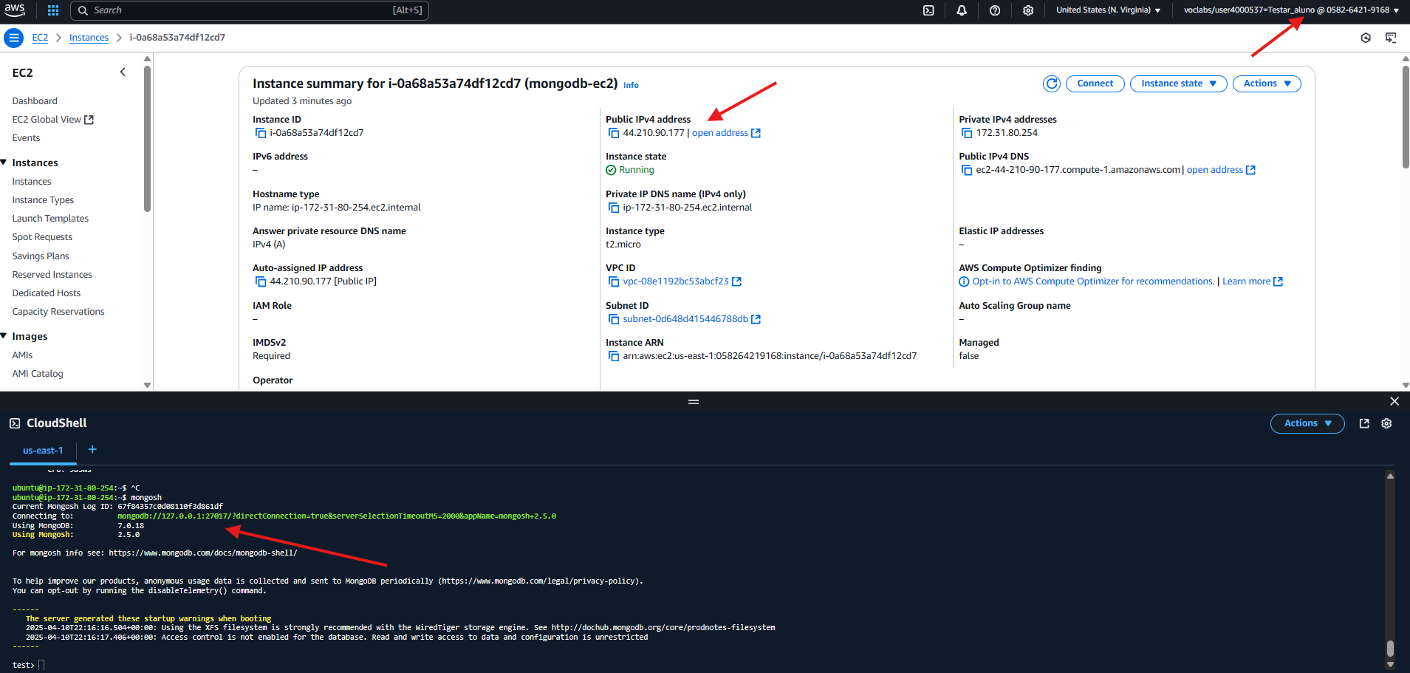
3) Instalação de MongoDb em uma EC2 | Implementado? | Evidência? | Exemplo print EC2 + Console EC2 (Aqui está com MongoDB)
- Requisito: Criação de SG e liberação de portas necessárias (para conexão com a EC2 de MongoDb) | Sim
- Requisito: Criação de EC2 + SG criado no passo anterior | Sim
- Requisito: Instalação de um MongoDb, autenticação no Mongo com usuário e senha e exposição pública | Sim
- Entrega: Print da tela com os dados da credencial, EC2 e o CloudShell com o MongoDb (mongosh) | Sim | Print
- Entrega: CRUD MongoDb (Item 6) | Sim

4) Criação de uma API NodeJS no seu repositório | Implementado? | Evidência?
- Requisito: Clonar a API de exemplo, realizar as alterações necessárias e subir no seu Github | Sim
- Requisito: Não expor as credenciais verdadeiras no arquivo .ENV | Sim
- Entrega: Link do repositório do seu github | Sim. | https://github.com/Eng-FelipeA/ApiAWS.git

5) CloudWatch - Logs e monitoramento | Implementado? | Evidência?
- Classe exemplo de implementação do SDK AWS para geração de logs no CloudWatch: logger.js | Sim.
- Requisito: Criar um grupo de log, nome: {RA}-api-logs | Sim.
- Requisito: Criar um stream de log, nome: {RA}-api-stream | Sim.
- Requisito: Configurar a sua API local (classe de logs) e validar a criação de logs | Sim.
- Requisito: Adicionar logs em todos os pontos necessários para facilitar a análise de erros | Sim.
- Requisito: Subir as alterações no seu github | Sim.
- Requisito: Incluir geração de log em todo ponto de interesse para análise/troubleshooting | Sim.
- Entrega: Link do repositório do seu github | Sim.
- Entrega: Print da tela de "Log events" no CloudWatch | Sim. | Print
- Entrega: Link do swagger funcional da API (com ações que gerem logs) | Sim.

6) API NodeJS hospedada em uma EC2 e exposição pública do Swagger | Implementado? | Evidência?
- CRUD de exemplo no NodeJS implementado para conexão ao MongoDB na EC2 disponível na classe disponível no fonte | Sim.
- Requisito: Criação de SG, liberação de portas necessárias e acesso a EC2 MongoDb | Sim.
- Requisito: Criação de EC2 + SG criado no passo anterior | Sim.
- Requisito: Instalação de requisitos para funcionamento da API Node | Sim.
- Requisito: Exposição da API em IP público | Sim.
- Requisito: Alteração do arquivo ".env", diretamente na EC2, para incluir as credenciais da conta AWS | Sim. |  | Exemplo print Credenciais
- Entrega: Print da tela com os dados da credencial, EC2 e os logs do pm2/api | Sim. | Print
- Entrega: Link do swagger funcional da API | Sim.
- Entrega: CRUD MongoDb funcional | Sim.
- Entrega: Geração de logs funcional | Sim.

7) Implementação S3 | Implementado? | Evidência?
- Possuí um exemplo de listagem de buckets, necessário realizar as outras implementações | Sim.
- Requisito: Listar buckets | Sim.
- Requisito: Listar objetos por bucket | Sim.
- Requisito: Upload de objeto | Sim.
- Requisito: Remoção de objeto | Sim.
- Requisito: Replicação dos objetos entre os buckets (Principal = {RA}-dsm-vot-prod >>>> Secundário = {RA}-dsm-vot-hml) | Sim.
- Entrega: Print da tela com os dados da credencial e os buckets | Sim. | Print
- Entrega: Link do swagger funcional da API | Sim.
- Entrega: Consulta buckets, manutenção objetos, replicação dos objetos | Sim.

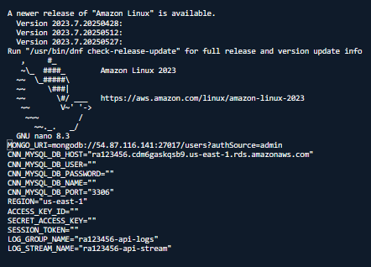
8) Funcionamento da API com o MongoDB, S3 e CloudWatch | Implementado? | Evidência?
- O método de configurar | Sim. |  | Exemplo arquivo .env na AWS
- Requisito: Funcionamento de CRUD MongoDB | Sim.
- Requisito: Funcionamento de Upload/Remoção de arquivo no S3 | Sim.
- Requisito: Geração de logs no CloudWatch | Sim. | Print (logs api)
- Entrega: Link do swagger funcional da API | Sim.

9) RDS MySQL | Implementado? | Evidência?
- Requisito: Criar SG para o MySQL | Sim.
- Requisito: Provisionar uma instância RDS de MySQL na porta 3306 | Sim. | Print
- Entrega: CRUD MySQL funcional | Sim.

10) RDS MySQL | Implementado? | Evidência?
- Requisito: Criar um novo CRUD qualquer na API | Sim.
- Requisito: Integrar esse novo CRUD no RDS MySQL criado no passo anterior | Sim.
- Requisito: EC2 da API deve se conectar ao MySQL (via porta 3306) | Sim.
- Entrega: CRUD MySQL funcional | Sim.

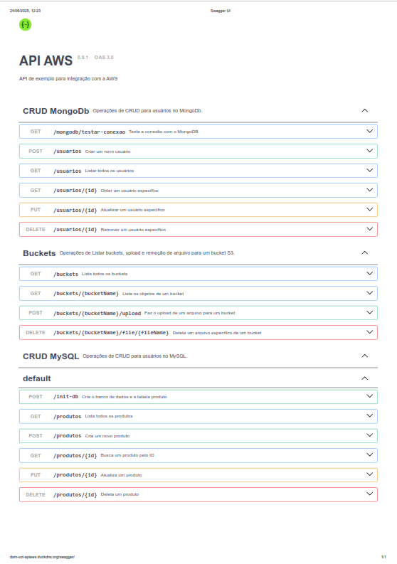
10) RDS MySQL | Implementado? | Evidência?
- Requisito: Criar um novo CRUD qualquer na API
- Requisito: Integrar esse novo CRUD no RDS MySQL criado no passo anterior
- Requisito: EC2 da API deve se conectar ao MySQL (via porta 3306)
- Entrega: CRUD MySQL funcional

11) S3 via Role - Sem Credenciais | Implementado? | Evidência?
- Requisito: Remover as credenciais do S3
- Requisito: Efetuar a integração através de acesso no IAM |  | Print (Config S3 AWS)
- Entrega: Integração da API com S3 sem credenciais (via IAM) |  | Print arquivo .env na AWS (abrir arquivo no CloudShell)

12) Frontend com Docker hospedado em uma EC2 | Implementado? | Evidência?
- Requisito: Criação de SG, liberação de portas necessárias
- Requisito: Criação de EC2 + SG criado no passo anterior
- Requisito: Instalação de requisitos para funcionamento do Frontend via Docker
- Requisito: Exposição da API em IP público + DNS (abaixo)
- Requisito: Deploy via Github Actions (item 13)
- Requisito: A integração com o Backend deve acontecer via DNS (frontend faz requisição a a URL do backend no DuckDNS)e não diretamente via EC2 |  | Print das EC2 na AWS
- Entrega: Funcionamento de todos os entregáveis do backend via frontend
- Entrega: URL pública via DuckDNS |  | Print DuckDNS

13) Deploy do Frontend via Github Actions | Implementado? | Evidência?
- Requisito: Pipeline para integração com a AWS EC2
- Requisito: Efetuar o build da imagem
- Requisito: Efetuar o deploy da imagem construida na EC2
- Requisito: Não expor credenciais no código (nem no .env e nem no arquivo yaml do Workflow no Github Actions) |  | Print YML Workflow Github Actions
- Requisito: Utilizar Secrets no Actions
- Entrega: Esteira de integração e entrega da imagem Docker na EC2

14) DNS/Proxy Reverso - Backend | Implementado? | Evidência?
- Requisito: Criar um DNS para o Backend no DuckDNS
- Requisito: Expor o Backend no DuckDNS
- Requisito: Frontend deve consumir a API através do DNS
- Entrega: Url pública do Backend |  | Link DNS

15) DNS/Proxy Reverso - Frontend | Implementado? | Evidência?
- Requisito: Criar um DNS para o Frontend no DuckDNS
- Requisito: Expor o Frontend no DuckDNS
- Requisito: Consumir a API através do DNS (EC2 do Frontend não deve possuir acesso diretamente a EC2 do Backend)
- Entrega: Url pública do Frontend |  | Link DNS

16) Alterar a API | Implementado? | Evidência?
- Alterar a hospedagem para Docker
- Instalar o Docker
- Alterar a esteira para efetuar o deploy da imagem Docker (semelhante ao frontend) |  | Print YML Workflow Github Actions
- Entrega: API funcionando em uma imagem Docker na EC2 |  | Print EC2 com a imagem rodando - CloudShell

17) Não expor credenciais no código | Implementado? | Evidência?
- Requisito: Utilizar Secrets do Github Actions para armazenar os dados sensíveis (senhas, secrets, dados do MongoDB, RDS e etc); |  | Print YML Workflow Github Actions
- Requisito: Injetar os dados no momento do deploy da imagem Docker (via Github Actions)
- Entrega: API funcionando com os dados sensíveis injetados no momento do deploy (e não fixos no código / .env) |  | Print arquivo .env na AWS (abrir arquivo no CloudShell)

